Задание 1
Задание 1. Внести следующие требования в Confluence. Приложить скриншот, что вы их сохранили. Здесь закрепляются навыки работы с Confluence, поскольку на реальных проектах скорее всего придется много времени уделять работе с этим инструментом

Бизнес-требования |  | 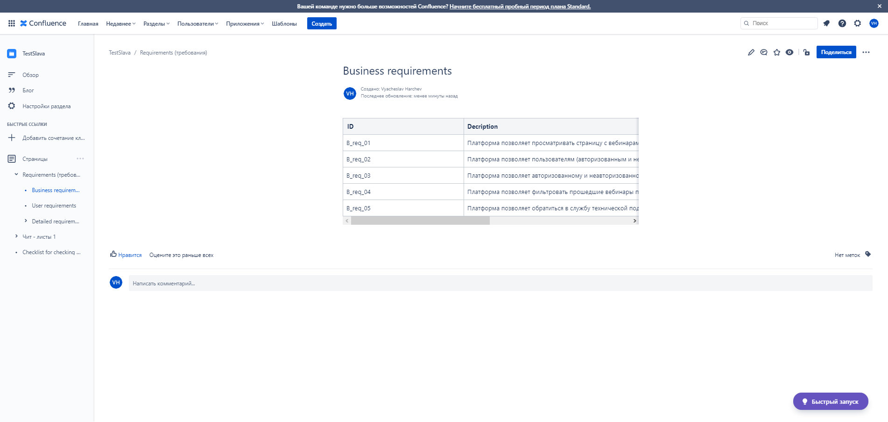 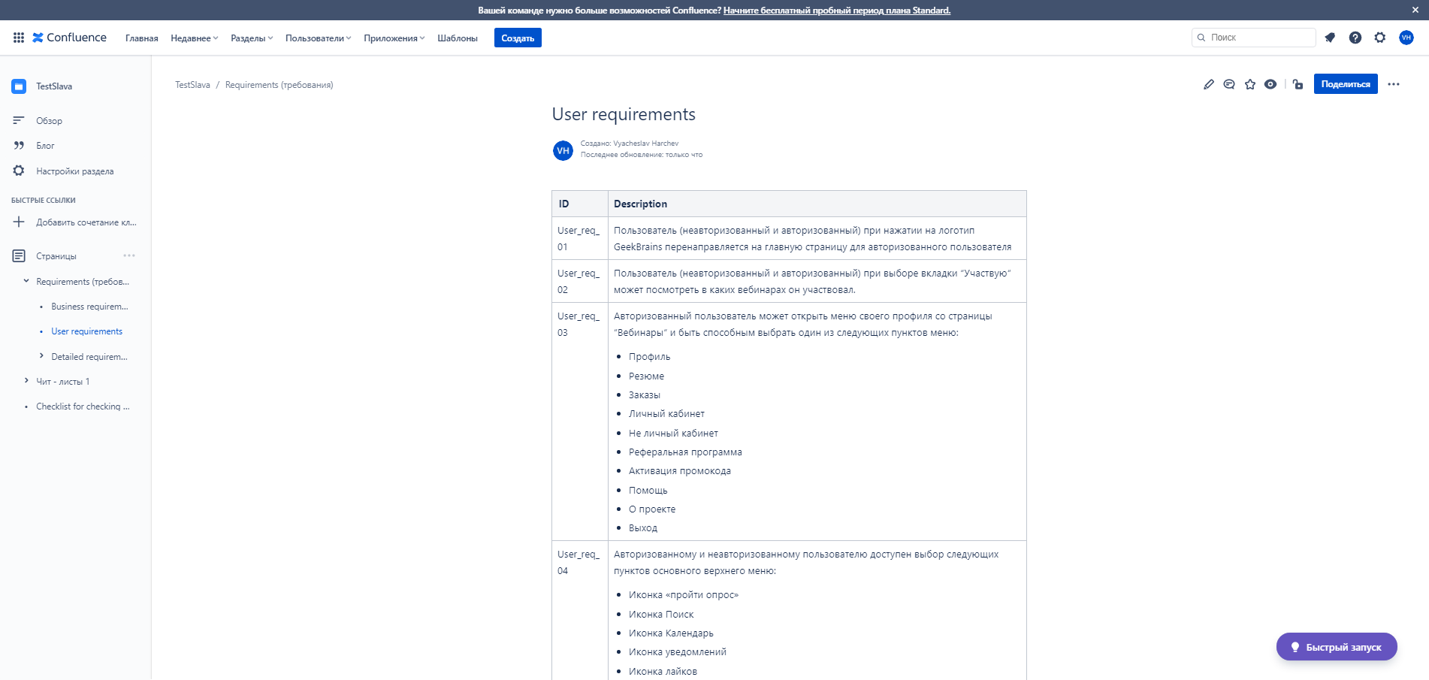 Место для скриншота
Номер | Описание
B_req_01 | Платформа позволяет просматривать страницу с вебинарами для авторизованного и неавторизованного пользователя
B_req_02 | Платформа позволяет пользователям (авторизованным и неавторизованным) просматривать основную информацию по вебинарам
B_req_03 | Платформа позволяет авторизованному и неавторизованному пользователю смотреть все вебинары или вебинары в которых он участвовал
B_req_04 | Платформа позволяет фильтровать прошедшие вебинары по категориям “новые”, “лучшие”, “обсуждаемые” только для авторизованного пользователя
B_req_05 | Платформа позволяет обратиться в службу технической поддержки со страницы вебинаров для авторизованного и неавторизованного пользователя
Пользовательские требования
Номер | Описание
User_req_01 | Пользователь (неавторизованный и авторизованный) при нажатии на логотип GeekBrains перенаправялется на главную страницу для авторизованного пользователя
User_req_02 | Пользователь (неавторизованный и авторизованный) при выборе вкладки “Участвую“ может посмотреть в каких вебинарах он участвовал.
User_req_03 | Авторизованный пользователь может открыть меню своего профиля со страницы “Вебинары“ и быть способным выбрать один из следующих пунктов меню: - Профиль - Резюме - Заказы - Личный кабинет - Не личный кабинет - Реферальная программа - Активация промокода - Помощь - О проекте - Выход
User_req_04 | Авторизованному и неавторизованному пользователю доступен выбор следующих пунктов основного верхнего меню: - Иконка «пройти опрос» - Иконка Поиск - Иконка Календарь - Иконка уведомлений - Иконка лайков - Иконка наличия личных сообщений - Личное меню профиля пользователя
User_req_05 | Авторизованному и неавторизованному пользователю доступен выбор следующих пунктов основного бокового меню: - Иконка «Курсы» - Иконка «Вебинары» - Иконка «Форум» - Иконка «Блог» - Иконка «Обучение» - Иконка «Учитель», в случае, если пользователь еще имеет роль «преподаватель» - Иконка «Тесты» - Иконка «Карьера» | 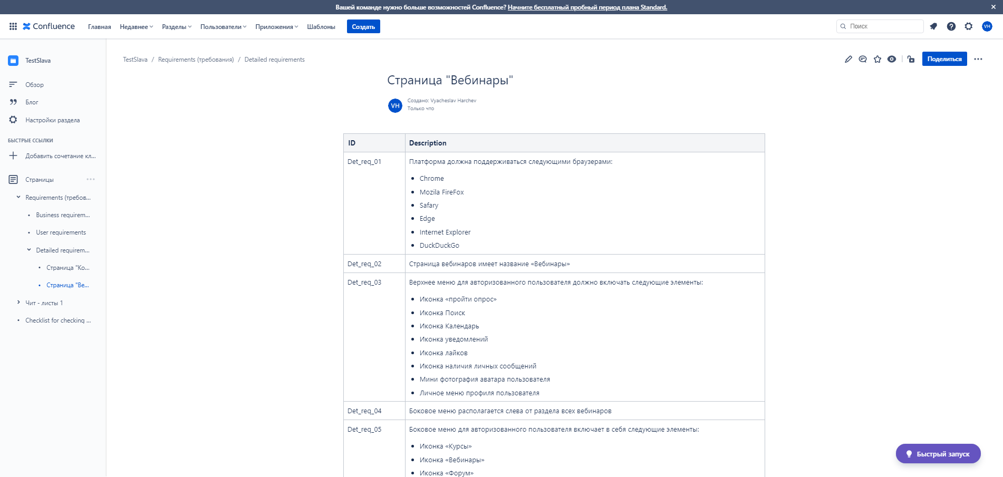
User_req_06 | Авторизованный и неавторизованный пользователь может просмотреть список всех доступных вебинаров в разделе «Все вебинары»
User_req_07 | Авторизованный пользователь может просмотреть список всех вебинаров в которых он записан (предстоящие и прошедшие) перейдя в раздел «Участвую»
User_req_08 | неавторизованный пользователь может просмотреть список всех доступных вебинаров в разделе «Все вебинары»
User_req_09 | Авторизованный и неавторизованный пользователь может перейти на страницу предстоящего или прошедшего вебинара со страницы “Вебинары
User_req_10 | Авторизованный и неавторизованный пользователь может отсортировать отображение прошедших вебинаров по следующим категориям: - Новые - Лучшие - Обсуждаемые
Детальные требования
Номер | Описание
Det_req_01 | Платформа должна поддерживаться следующими браузерами: - Chrome - Mozila FireFox - Safary - Edge - Internet Explorer - DuckDuckGo
Det_req_01 | Страница вебинаров имеет название «Вебинары»
Det_req_03 | Верхнее меню для авторизованного пользователя должно включать следующие элементы: - Иконка «пройти опрос» - Иконка Поиск - Иконка Календарь - Иконка уведомлений - Иконка лайков - Иконка наличия личных сообщений - Мини фотография аватара пользователя - Личное меню профиля пользователя
Det_req_04 | Боковое меню располагается слева от раздела всех вебинаров
Det_req_05 | Боковое меню для авторизованного пользователя включает в себя следующие элементы: - Иконка «Курсы» - Иконка «Вебинары» - Иконка «Форум» - Иконка «Блог» - Иконка «Обучение» - Иконка «Учитель», в случае, если пользователь еще имеет роль «преподаватель» - Иконка «Тесты» - Иконка «Карьера»
Det_req_06 | Боковое меню для неавторизованного пользователя включает в себя следующие элементы: - Иконка «Курсы» - Иконка «Вебинары» - Иконка «Форум» - Иконка «Блог» - Иконка «Тесты» - Иконка «Карьера»
Det_req_07 | В верхней части бокового меню должен располагаться логотип сайта с гиперссылкой на главную страницу обучающей платформы для авторизованного и неавторизованного пользователя.
Det_req_08 | Логотип изображен в виде мозга на странице для авторизованного и неавторизованного пользователя
Det_req_09 | На странице «Все вебинары», вебинары должны быть разделены на 3 категории "предстоящие", "рекомендуемые" и "участвую" для авторизованного пользователя. Категории идут сверху вниз.
Det_req_10 | На странице «Все вебинары», вебинары должны быть разделены на 3 категории "предстоящие" и "прошедшие" для неавторизованного пользователя. Категории идут сверху вниз.
Det_req_11 | На странице «Вебинары» доступно отображение всех вебинаров во вкладке «Все вебинары» (авторизованный и неавторизованный пользователь) и на вебинары в которых пользователь участвует «Участвую» (только для авторизованного пользователя).
Det_req_12 | Для авторизованного и неавторизованного пользователя значение фильтра по умолчанию, для прошедших вебинаров является “Обсуждаемые“
Det_req_13 | Для авторизованного пользователя должны быть доступны все элементы главного меню — Voice of marketing, «Поиск», «Календарь», «Напоминания», Like, «Сообщения», аватар, кнопка для отображения пунктов меню профиля, а для неавторизованного пользователя — «Поиск», «Вход», «Регистрация».
Det_req_14 | Боковое меню должно отображать следующие элементы навигации: - для неавторизованного — «Курсы», «Вебинары», «Форум», «Блог», «Тесты», «Карьера», - для авторизованного — «Курсы», «Вебинары», «Форум», «Блог», «Обучение», «Учитель» (если пользователь с ролью преподавателя), «Тесты», «Карьера»
Det_req_15 | Для авторизованного и неавторизованного пользователя на странице “Вебинары” присутствует кнопка для создания обращения в службу технической поддержки

Задание 3
Задание 3. Создайте набор верхнеуровневых проверок (чек-лист) для неавторизованного пользователя опираясь на те требования, которые вы протестировали во втором задании. Не менее 10 проверок Также внесите данный чек-лист в Confluence и приложите скриншот. Данное задание на закрепление навыков работы с чек-листами (их составление и внесение в системы хранения документации)

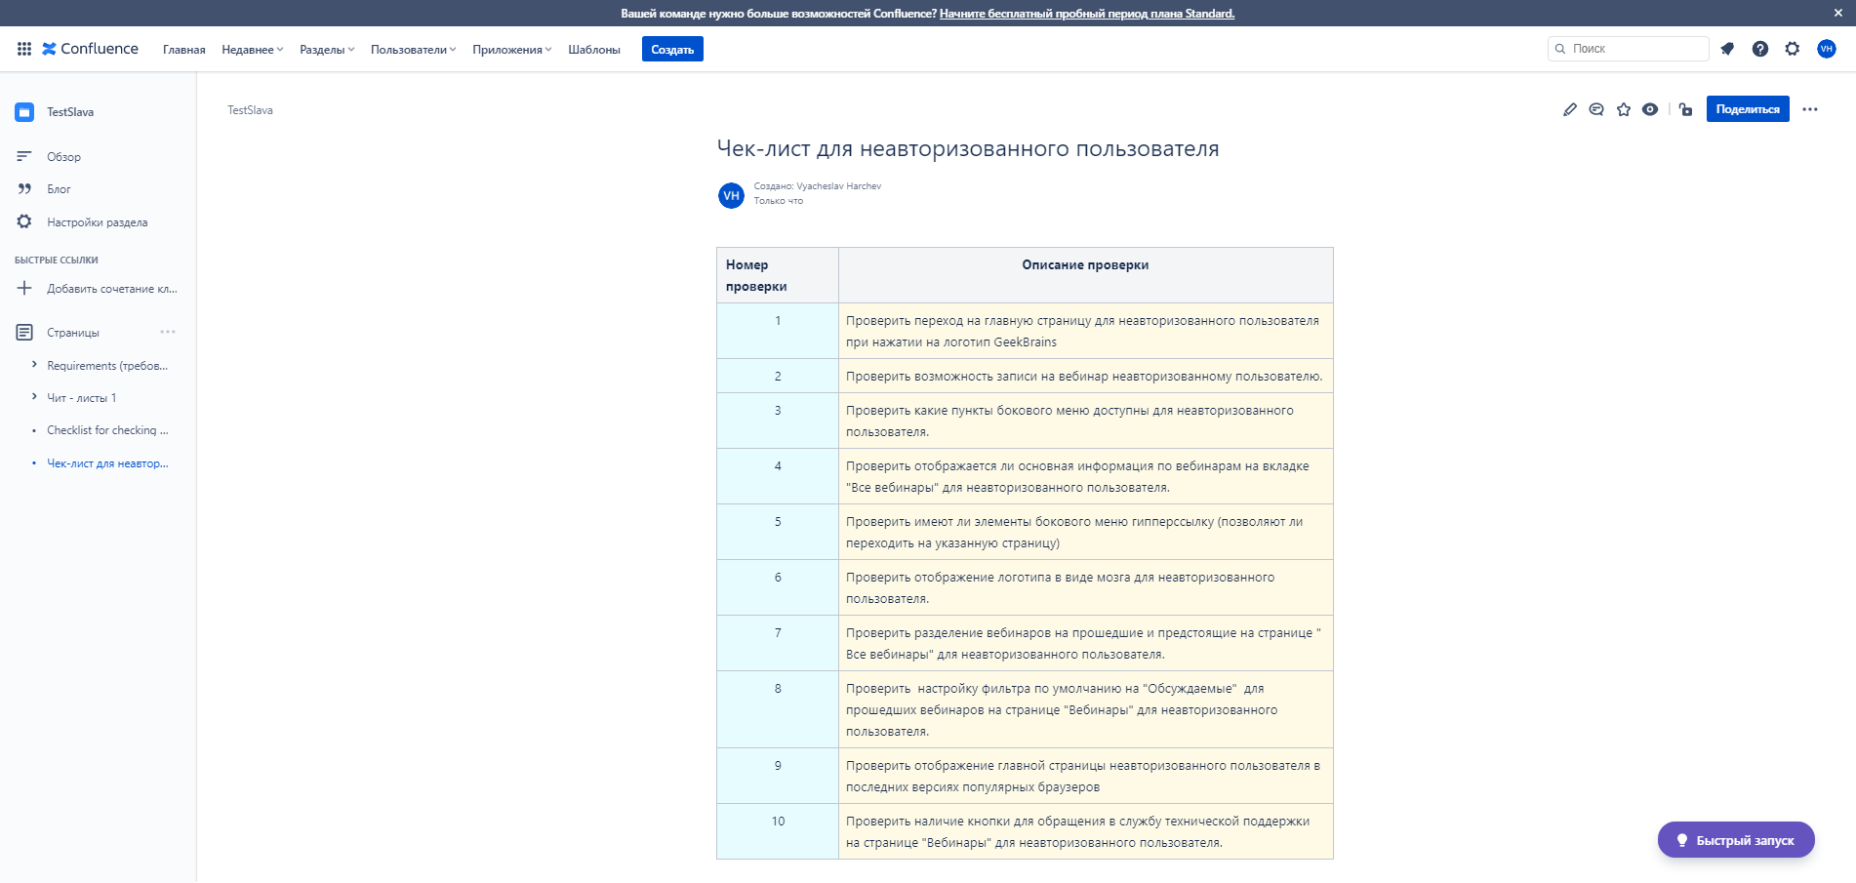
Чек-лист для неавторизованного пользователя
Номер проверки | Описание проверки
1 | Проверить переход на главную страницу для неавторизованного пользователя при нажатии на логотип GeekBrains
2 | Проверить возможность записи на вебинар неавторизованному пользователю.
3 | Проверить какие пункты бокового меню доступны для неавторизованного пользователя.
4 | Проверить отображается ли основная информация по вебинарам на вкладке "Все вебинары" для неавторизованного пользователя.
5 | Проверить имеют ли элементы бокового меню гипперссылку (позволяют ли переходить на указанную страницу)
6 | Проверить отображение логотипа в виде мозга для неавторизованного пользователя.
7 | Проверить разделение вебинаров на прошедшие и предстоящие на странице " Все вебинары" для неавторизованного пользователя.
8 | Проверить настройку фильтра по умолчанию на "Обсуждаемые" для прошедших вебинаров на странице "Вебинары" для неавторизованного пользователя.
9 | Проверить отображение главной страницы неавторизованного пользователя в последних версиях популярных браузеров
10 | Проверить наличие кнопки для обращения в службу технической поддержки на странице "Вебинары" для неавторизованного пользователя.
11
12
13
14
15

Задание 5
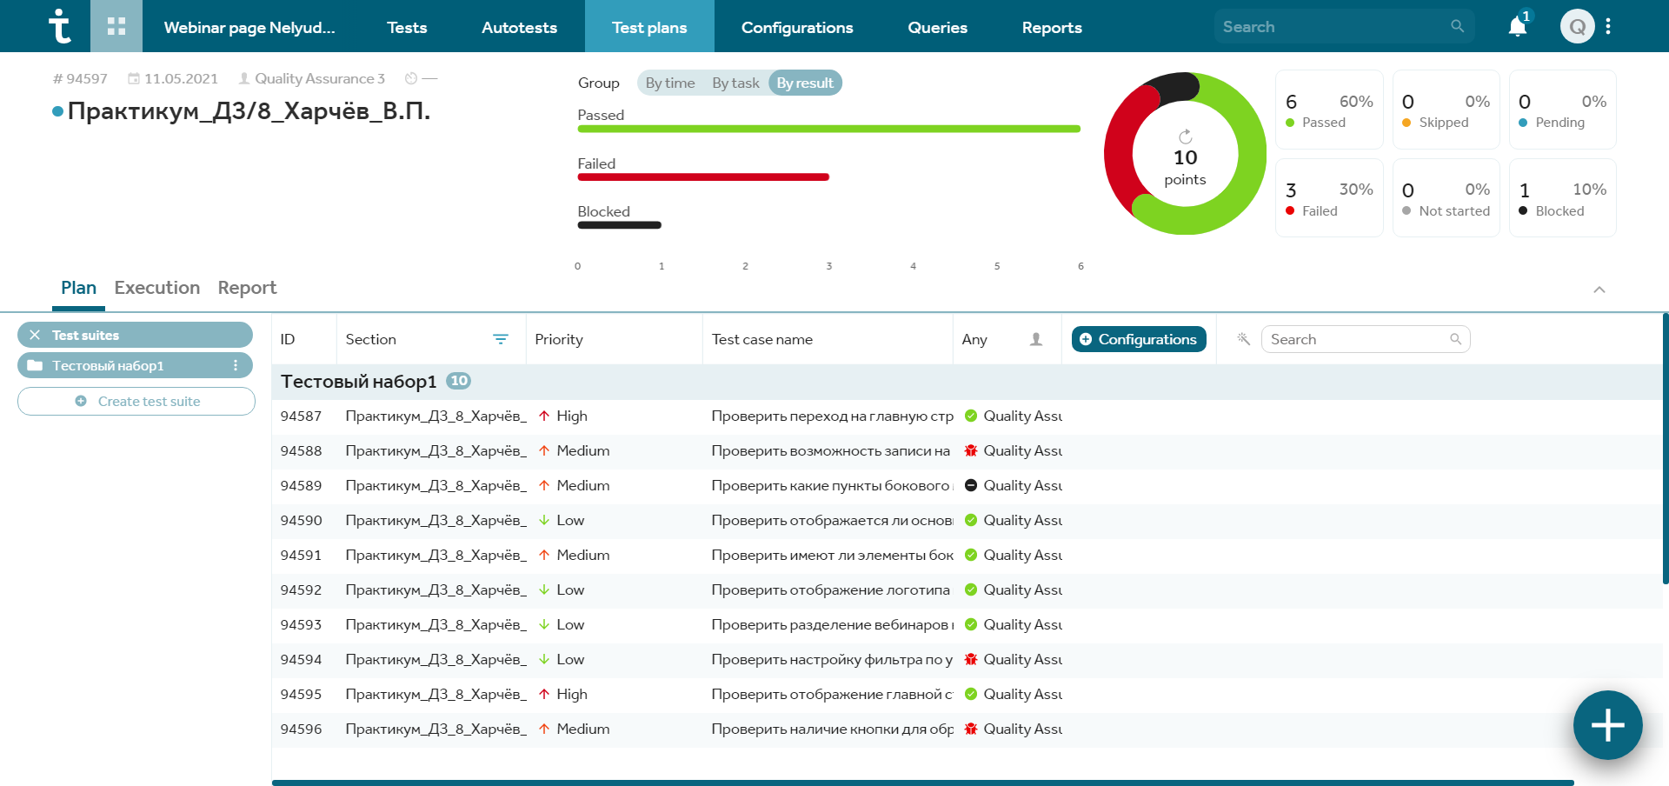
Задание 5 (не обязательное). Внесите в TestIT 10-15 тест-кейсов (можно только тест-кейсов с заголовками без шагов внутри) из вашего получившегося чек-листа. Создайте тест-план и запустите все тест-кейсы (отметьте пройдены успешно или с ошибкой). Приложите скриншот с результатом прохождения тестов. Здесь оценивается не правильное оформление тес-кейса, а запуск всех тестов из сформированного тест-плана Данное задание на закрепление навыков работы с TestIT - создание тест-кейсов, тест-планов, запуск тест-кейсов из тест-плана

